Անկանխիկ
Ցանկ
2025 թվականի նոյեմբեր ամսվա ընթացքում ավարտված հսկողական աշխատանքների արդյունքներով «Անկանխիկ գործառնությունների մասին» ՀՀ օրենքի պահանջների խախտումներ թույլ տված հարկ վճարողների վերաբերյալ

հ/հ | ՀՎՀՀ | Հարկ վճարողի անվանումը | Կազմակերպա իրավական ձևը | Հարկման ռեժիմը | Առաջադրված տուգանքը (ՀՀ դրամ) | Խախտումն արձանագրելու հասցեում օբյեկտի լուսանկարը
1 | 02900111 | «ԲՈՒԵՆՈ» | ՍՊԸ | Շրջանառության հարկ վճարող | 500,000 | 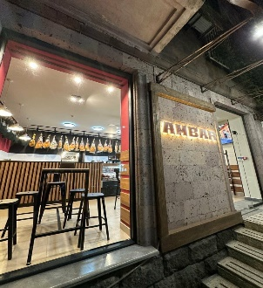
2 | 66820807 | ԶԱՐՈՒՀԻ ՍԵՐՈԲՅԱՆ | ԱՁ | Շրջանառության հարկ վճարող | 300,000 | 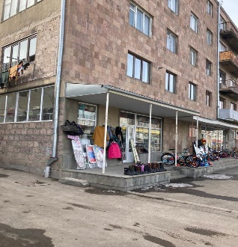
3 | 43239806 | ՍԵՐԳԵՅ ՄԱԿՈՒՆՑ | ԱՁ | Շրջանառության հարկ վճարող | 300,000 | 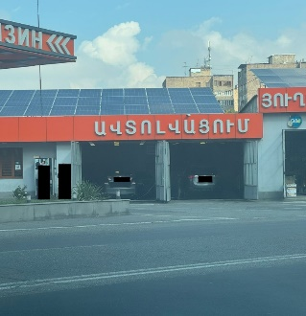
4 | 02881207 | «ԱԴՎԱՆՍ» | ՍՊԸ | Շրջանառության հարկ վճարող | 300,000 | 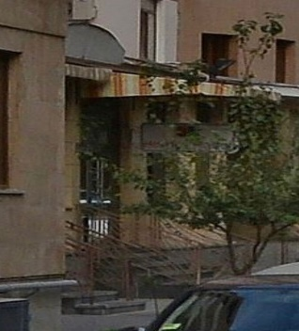
5 | 00136799 | «ՍԵՄԱՐՔՈ» | ՍՊԸ | ԱԱՀ վճարող | 500,000 | 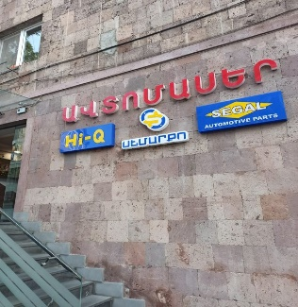
6 | 32542621 | ՎԱՐԴԱՆ ՀԱՄԲԱՐՁՈՒՄՅԱՆ | ԱՁ | Միկրոձեռնարկատիրության սուբյեկտ | 800,000 | 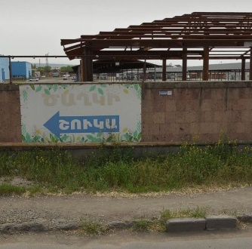
7 | 35133913 | ՎԱՀԵ ԽԱՉԱՏՐՅԱՆ | ԱՁ | Շրջանառության հարկ վճարող | 500,000
8 | 26848746 | ՎԱՐԴՈՒՀԻ ՍԱՐԳՍՅԱՆ | ԱՁ | Շրջանառության հարկ վճարող | 300,000 | 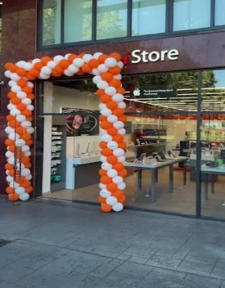
9 | 02676758 | «ՖԱՐՄԱՍՏԱՐ» | ՍՊԸ | ԱԱՀ վճարող | 300,000 | 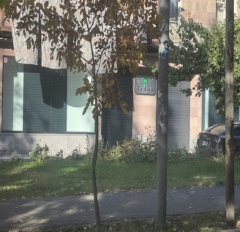
10 | 35122692 | ԱՐՏԱԿ ՊՈՂՈՍՅԱՆ | ԱՁ | Շրջանառության հարկ վճարող | 300,000
11 | 00530284 | «ԶԵՆ 1» | ՍՊԸ | Շրջանառության հարկ վճարող | 300,000 | 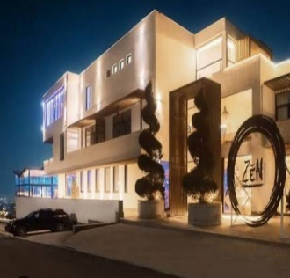
12 | 54632186 | ՄԵՍՐՈՊ ՏՈՆՈՅԱՆ | ԱՁ | Շրջանառության հարկ վճարող | 500,000 | 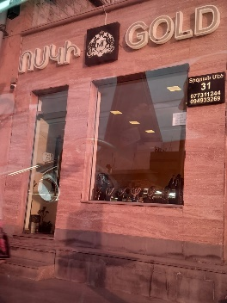
13 | 27876953 | ԿԱՐԻՆԵ ԹՈՒՄԱՆՅԱՆ | ԱՁ | Շրջանառության հարկ վճարող | 300,000 | 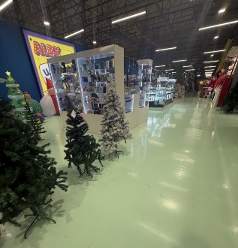
14 | 23318679 | ԱՐՄԻՆԵ ՔԱՐԱՄՅԱՆ | ԱՁ | Շրջանառության հարկ վճարող | 500,000 | 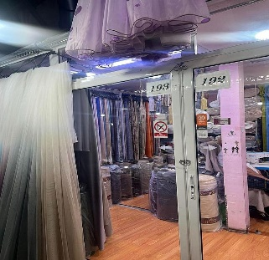
15 | 00083224 | «ԴԻԱԳԵՆ ՊԼՅՈՒՍ» | ՍՊԸ | ԱԱՀ վճարող | 500,000 | 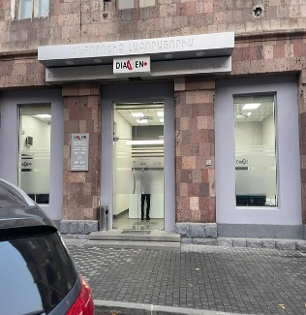
16 | 06973097 | «ԳՐԱՑԻԱ-777» | ՍՊԸ | Շրջանառության հարկ վճարող | 300,000 | 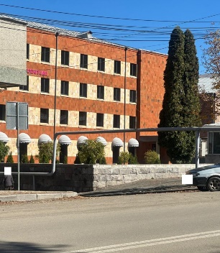
17 | 66958895 | ԿԱՐԻՆԵ ՄԿՐՏՉՅԱՆ | ԱՁ | ԱԱՀ վճարող | 300,000 | 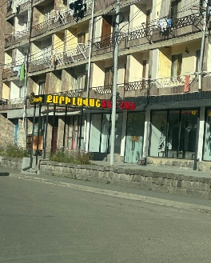
18 | 06954637 | «ՄԻՎԱ» | ՍՊԸ | Շրջանառության հարկ վճարող | 300,000 | 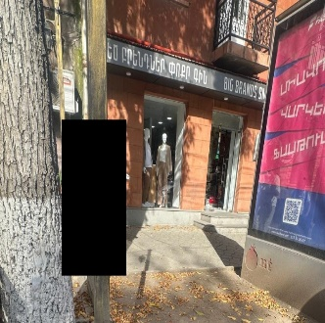
19 | 65115101 | ԱԼԲԵՐՏ ՂՈՐԽՄԱԶՅԱՆ | ԱՁ | Շրջանառության հարկ վճարող | 300,000 | 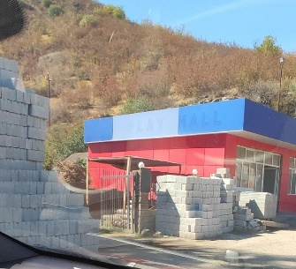
20 | 02556388 | «ՆՈՐ ԶՈՎՔ» | ՍՊԸ | ԱԱՀ վճարող | 300,000 | 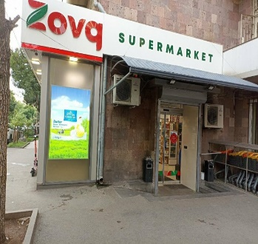
21 | 23334777 | ՍՈՒՍԱՆՆԱ ՀԱՄԲԱՐՁՈՒՄՅԱՆ | ԱՁ | Շրջանառության հարկ վճարող | 300,000 | 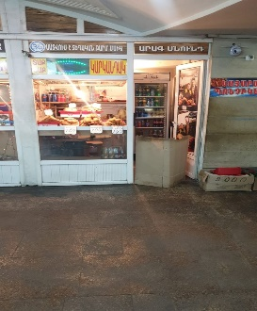
22 | 02253103 | «ԳՈՒԳԱՐՏ ԿԱՀՈՒՅՔ» | ՍՊԸ | ԱԱՀ վճարող | 500,000 | 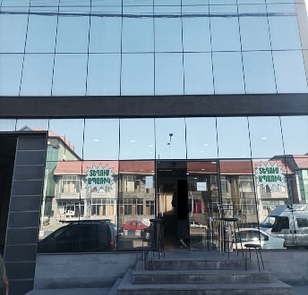
23 | 00532023 | «ԹԱՈՒՆ ԳԱՐԴԵՆ» | ՍՊԸ | Շրջանառության հարկ վճարող | 300,000 | 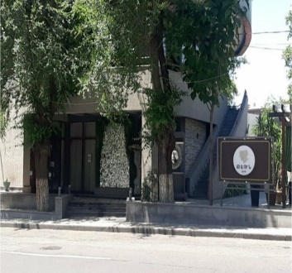
24 | 02926233 | «ԿՈՆՏՌ-ԱԿՏ» | ՍՊԸ | ԱԱՀ վճարող | 500,000 | 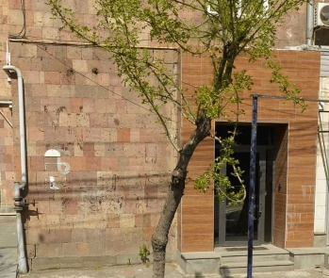
25 | 01080199 | «ԼԱՎԱՇ ԲԵՅՔԵՐԻ» | ՍՊԸ | ԱԱՀ վճարող | 300,000 | 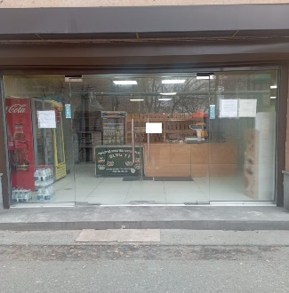

 | Ցանկում հաշվի չեն առնվել ստուգման ակտերի վարչական կամ դատական կարգով հնարավոր վիճարկման արդյունքները:

